Лист1
100 K |  |  | 400 K |  |  | 900 K |  |  |  |  | Вероятная, м/c | Средняя, м/c | Среднеквадратичная, м/c
Column1 | Column2 | Column3 | Column1 | Column2 | Column3 | Column1 | Column2 | Column3 | 180.73577799 | 100 K | 162.50 | 176.21 | 204.03 | 1.00 | 1.00 | 1.00
0 | 0.01210 | 0.00000 | 0 | 0.00377 | 0.00000 | 0 | 0.00159 | 0.00000 | 361.58191403 | 400 K | 312.50 | 350.24 | 408.05 | 1.92 | 1.99 | 2.00
25 | 0.04052 | 0.02958 | 25 | 0.01102 | 0.00748 | 25 | 0.00490 | 0.00333 | 542.41355798 | 900 K | 462.50 | 529.60 | 612.08 | 2.85 | 3.01 | 3.00
50 | 0.06332 | 0.05656 | 50 | 0.01722 | 0.01479 | 50 | 0.00821 | 0.00663
75 | 0.08045 | 0.07870 | 75 | 0.02530 | 0.02177 | 75 | 0.01188 | 0.00986
100 | 0.09366 | 0.09446 | 100 | 0.03211 | 0.02828 | 100 | 0.01456 | 0.01299
125 | 0.09736 | 0.10316 | 125 | 0.03581 | 0.03417 | 125 | 0.01768 | 0.01600
150 | 0.09776 | 0.10494 | 150 | 0.04130 | 0.03935 | 150 | 0.02059 | 0.01885
175 | 0.09748 | 0.10072 | 175 | 0.04411 | 0.04372 | 175 | 0.02158 | 0.02152
200 | 0.08870 | 0.09190 | 200 | 0.04788 | 0.04723 | 200 | 0.02395 | 0.02399
225 | 0.07713 | 0.08010 | 225 | 0.04944 | 0.04985 | 225 | 0.02583 | 0.02623
250 | 0.06393 | 0.06691 | 250 | 0.05264 | 0.05158 | 250 | 0.02858 | 0.02824
275 | 0.05233 | 0.05369 | 275 | 0.05222 | 0.05244 | 275 | 0.03075 | 0.02999
300 | 0.04107 | 0.04147 | 300 | 0.05286 | 0.05247 | 300 | 0.03216 | 0.03149
325 | 0.02952 | 0.03087 | 325 | 0.05105 | 0.05175 | 325 | 0.03288 | 0.03272
350 | 0.02232 | 0.02216 | 350 | 0.04988 | 0.05036 | 350 | 0.03412 | 0.03368
375 | 0.01525 | 0.01536 | 375 | 0.04820 | 0.04839 | 375 | 0.03537 | 0.03439
400 | 0.01037 | 0.01029 | 400 | 0.04622 | 0.04595 | 400 | 0.03514 | 0.03483
425 | 0.00697 | 0.00666 | 425 | 0.04271 | 0.04313 | 425 | 0.03463 | 0.03502
450 | 0.00400 | 0.00417 | 450 | 0.03764 | 0.04005 | 450 | 0.03613 | 0.03498
475 | 0.00240 | 0.00253 | 475 | 0.03521 | 0.03679 | 475 | 0.03549 | 0.03471
500 | 0.00154 | 0.00148 | 500 | 0.03222 | 0.03345 | 500 | 0.03327 | 0.03424
525 | 0.00087 | 0.00084 | 525 | 0.02877 | 0.03012 | 525 | 0.03259 | 0.03357
550 | 0.00048 | 0.00046 | 550 | 0.02501 | 0.02685 | 550 | 0.03336 | 0.03274
575 | 0.00022 | 0.00025 | 575 | 0.02320 | 0.02371 | 575 | 0.03145 | 0.03175
600 | 0.00027 | 0.00013 | 600 | 0.01873 | 0.02074 | 600 | 0.03076 | 0.03063
 |  |  | 625 | 0.01575 | 0.01797 | 625 | 0.02921 | 0.02940
 |  |  | 650 | 0.01383 | 0.01543 | 650 | 0.02743 | 0.02809
 |  |  | 675 | 0.01255 | 0.01314 | 675 | 0.02621 | 0.02670
 |  |  | 700 | 0.01056 | 0.01108 | 700 | 0.02515 | 0.02526
 |  |  | 725 | 0.00846 | 0.00927 | 725 | 0.02347 | 0.02379
 |  |  | 750 | 0.00699 | 0.00768 | 750 | 0.02125 | 0.02230
 |  |  | 775 | 0.00565 | 0.00631 | 775 | 0.02016 | 0.02082
 |  |  | 800 | 0.00462 | 0.00514 | 800 | 0.01828 | 0.01934
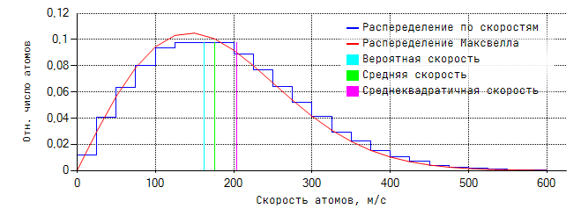
 |  |  | 825 | 0.00393 | 0.00416 | 825 | 0.01709 | 0.01790
 |  |  | 850 | 0.00310 | 0.00333 | 850 | 0.01563 | 0.01649
 |  |  | 875 | 0.00237 | 0.00265 | 875 | 0.01478 | 0.01513
 |  |  | 900 | 0.00180 | 0.00208 | 900 | 0.01382 | 0.01382
 |  |  | 925 | 0.00151 | 0.00163 | 925 | 0.01229 | 0.01258
 |  |  | 950 | 0.00108 | 0.00126 | 950 | 0.01096 | 0.01140
 |  |  | 975 | 0.00091 | 0.00097 | 975 | 0.00990 | 0.01029
 |  |  | 1000 | 0.00056 | 0.00074 | 1000 | 0.00867 | 0.00925
 |  |  | 1025 | 0.00047 | 0.00056 | 1025 | 0.00777 | 0.00828
 |  |  | 1050 | 0.00038 | 0.00042 | 1050 | 0.00712 | 0.00739
 |  |  | 1075 | 0.00030 | 0.00031 | 1075 | 0.00625 | 0.00656
 |  |  | 1100 | 0.00018 | 0.00023 | 1100 | 0.00547 | 0.00581
 |  |  | 1125 | 0.00007 | 0.00017 | 1125 | 0.00456 | 0.00512
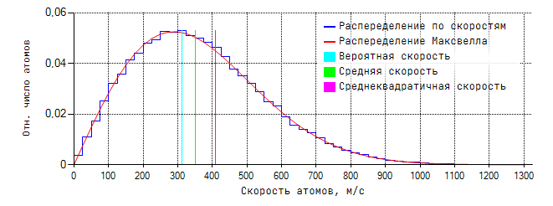
 |  |  | 1150 | 0.00010 | 0.00012 | 1150 | 0.00420 | 0.00450
 |  |  | 1175 | 0.00010 | 0.00009 | 1175 | 0.00357 | 0.00393
 |  |  | 1200 | 0.00004 | 0.00006 | 1200 | 0.00294 | 0.00343
 |  |  | 1225 | 0.00005 | 0.00004 | 1225 | 0.00250 | 0.00298
 |  |  | 1250 | 0.00003 | 0.00003 | 1250 | 0.00217 | 0.00258
 |  |  | 1275 | 0.00003 | 0.00002 | 1275 | 0.00184 | 0.00222
 |  |  | 1300 | 0.00006 | 0.00002 | 1300 | 0.00152 | 0.00191
 |  |  |  |  |  | 1325 | 0.00141 | 0.00163
 |  |  |  |  |  | 1350 | 0.00128 | 0.00139
 |  |  |  |  |  | 1375 | 0.00111 | 0.00118
 |  |  |  |  |  | 1400 | 0.00078 | 0.00100
 |  |  |  |  |  | 1425 | 0.00071 | 0.00084
 |  |  |  |  |  | 1450 | 0.00048 | 0.00071
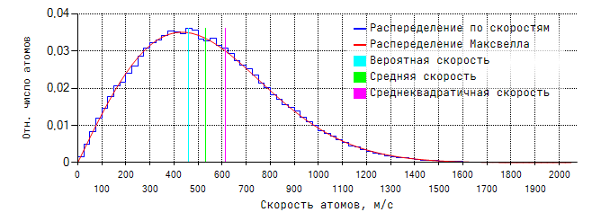
 |  |  |  |  |  | 1475 | 0.00052 | 0.00059
 |  |  |  |  |  | 1500 | 0.00038 | 0.00049
 |  |  |  |  |  | 1525 | 0.00031 | 0.00041
 |  |  |  |  |  | 1550 | 0.00024 | 0.00034
 |  |  |  |  |  | 1575 | 0.00025 | 0.00028
 |  |  |  |  |  | 1600 | 0.00017 | 0.00023
 |  |  |  |  |  | 1625 | 0.00014 | 0.00019
 |  |  |  |  |  | 1650 | 0.00016 | 0.00015
 |  |  |  |  |  | 1675 | 0.00006 | 0.00013
 |  |  |  |  |  | 1700 | 0.00007 | 0.00010
 |  |  |  |  |  | 1725 | 0.00007 | 0.00008
 |  |  |  |  |  | 1750 | 0.00005 | 0.00007
 |  |  |  |  |  | 1775 | 0.00006 | 0.00005
 |  |  |  |  |  | 1800 | 0.00002 | 0.00004
 |  |  |  |  |  | 1825 | 0.00000 | 0.00003
 |  |  |  |  |  | 1850 | 0.00001 | 0.00003
 |  |  |  |  |  | 1875 | 0.00001 | 0.00002
 |  |  |  |  |  | 1900 | 0.00000 | 0.00002
 |  |  |  |  |  | 1925 | 0.00001 | 0.00001
 |  |  |  |  |  | 1950 | 0.00001 | 0.00001
 |  |  |  |  |  | 1975 | 0.00000 | 0.00001
 |  |  |  |  |  | 2000 | 0.00001 | 0.00001
 |  |  |  |  |  | 2025 | 0.00000 | 0.00000
 |  |  |  |  |  | 2050 | 0.00003 | 0.00000

